Sheet1
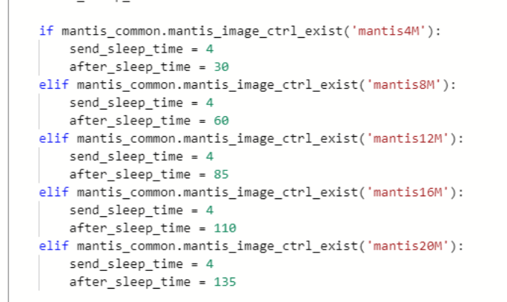
序号 | 4M | 8M | 12M | 16M | 20M
1 | 3 | 52.4 | 77.8 | 104 | 128
2 | 2 | 53 | 80 | 103 | 127.6
3 | 27.28 | 52.9 | 79 | 103 | 128
4 | 27.57 | 52.27 | 77.8 | 103 | 129
5 | 27.32 | 52.43 | 78 | 103 | 127
6 | 1 | 52.65 | 78 | 103 | 128
7 | 27.64 | 52.4 | 77.8 | 103 | 127.7
8 | 1.3 | 52.26 | 78 | 103 | 130
9 | 27.38 | 52.33 | 77.7 | 102.8 | 127
10 | 1.25 | 54.67 | 77.8 | 103 | 129
最大值（秒） | 27.64 | 54.67 | 80 | 104 | 130

 | 40秒开始执行 | 50秒开始执行 | 95开始执行 | 104开始执行 | 102开始执行
 |  | 54开始执行 |  |  | 107开始执行
 |  | 46开始执行
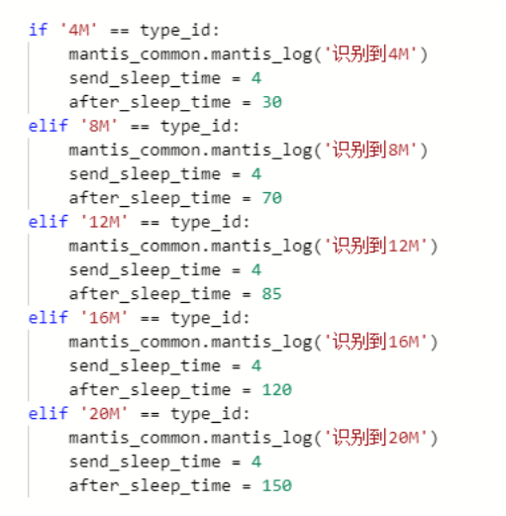
 | 修改后
 |  | 54转发成功 |  | 104转发成功 | 103转发失败
 |  | 49转发失败 |  | 100转发成功
 |  | 51转发成功 |  | 105转发成功
 |  | 47转发失败
 |  | 51转发成功

